상품제안서
요이치 게이밍 무지 장패드 5mm 블랙레드블루 | 상품코드: F25693

 |  |  |  |  |  |  | 02-412-0044 | www.easy1.co.kr
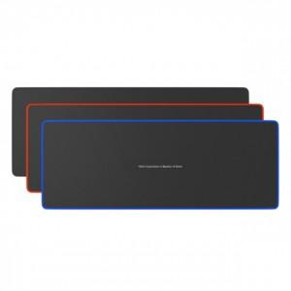

【상세/제작정보】

【인쇄/포장옵션】 | / 포장불가능

【공급단가】 | 수량 | 100~ | 300~ | 500~ | 1,000~ | 3,000~
*VAT별도 | 단가 | 3,370원 | 3,320원 | 3,240원 | 3,150원 | 3,100원

【상품 URL】 | https://dev.easy1.co.kr:443/src/goods_detail.php?gdno=25693

